关系图
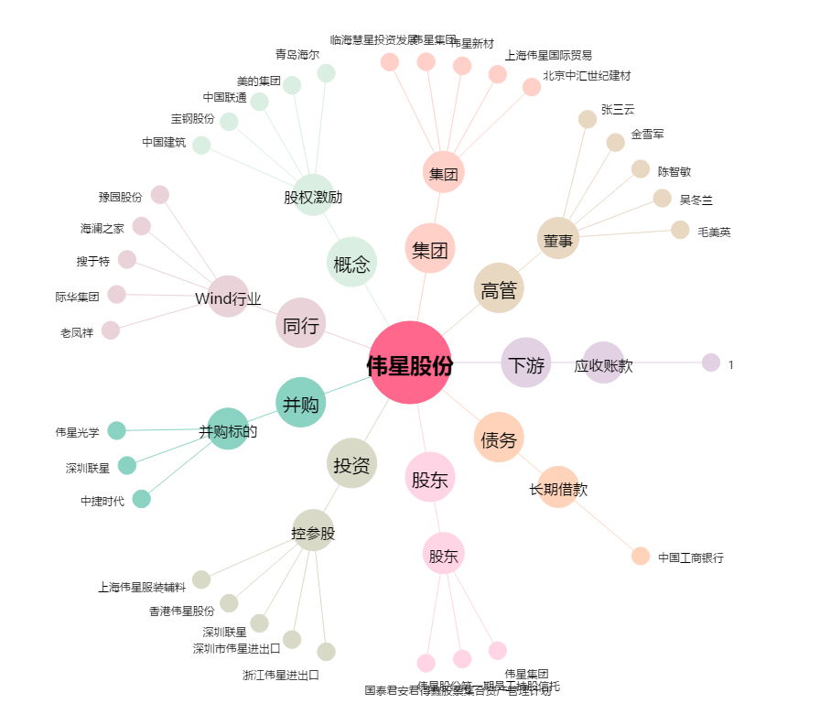
伟星股份[002003.SZ] - 关系概览图

